05_Logic_gate
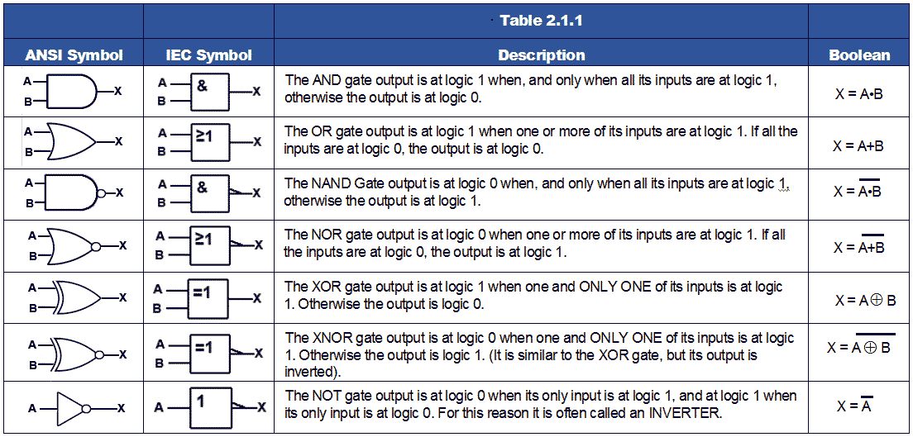

https://www.electronics-tutorials.ws/boolean/bool_7.html

24_I2C
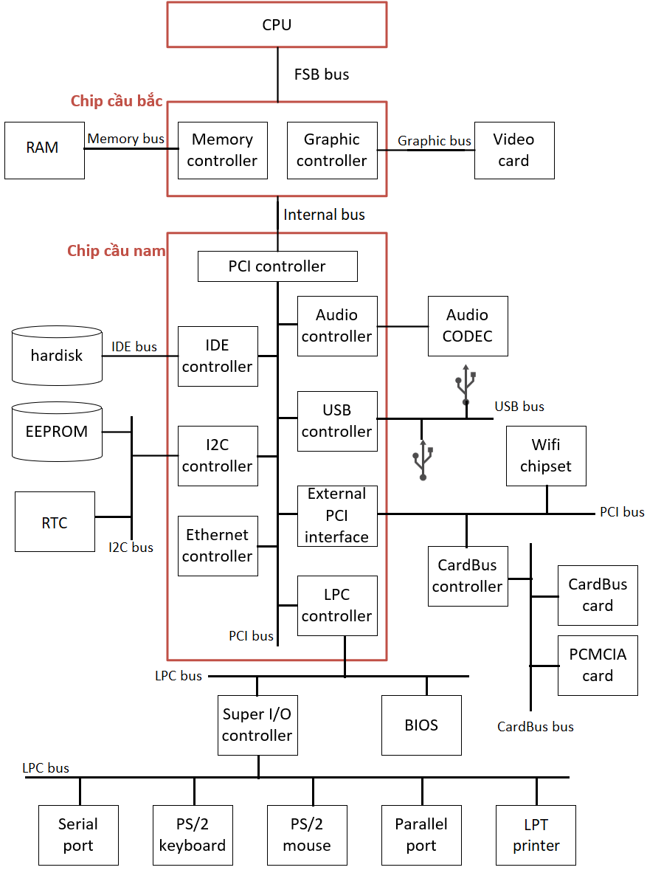

Hardware

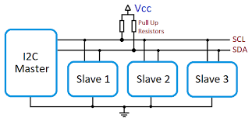

I2C only needs two signals
o | (SCL for clock, SDA for data),
o | Conserving board real estate
o | Minimizing signal quality issues.

I2C sử dụng hai đường truyền tín hiệu: một đường xung nhịp đồng hồ (SCL) và một đường dữ liệu (SDA).
o | Mỗi dây SDA hãy SCL đều được nối với điện áp dương của nguồn cấp thông qua một điện trở kéo lên (pullup resistor).
o | SCL được tạo bởi master để đồng bộ dữ liệu gửi trên đường SDA.
o | Cả slave lẫn master đều có thể gửi dữ liệu (tất nhiên là không cùng lúc).

Đường bus
o | được điều khiển bởi master,
o | trong các hệ thống embedded linux thì master chính là CPU.
o | Đường bus sẽ được sử dụng để truyền thông nối tiếp giữa CPU là EEPROM, RTC chips, GPIO expanders, cảm biến nhiệt, ....

Kiến trúc I2C client driver.
o | Bus vật lý mà các device nằm trên được gọi là bus controller.
o | Các driver điều khiển các bus này còn được gọi là controller driver.
o | Các driver điều khiển device nằm trên bus được gọi là protocol driver (trong trường hợp I2C hoặc SPI bus thì được gọi là client driver).
o | Khi một device nằm trên bus controller, protocol driver của nó phải phụ thuộc vào controller driver.
o | Controller driver có nhiệm vụ chia sẻ quyền truy cập bus với nhiều device, hay tổng quát hơn là cung cấp một layer trừu tượng nằm giữa device và bus.
o | Khi ta thực hiện một thao tác (đọc hoặc ghi) trên I2C bus, thì controller driver sẽ đảm đương nhiệm vụ này một cách âm thầm ở background.
o | Các controller driver sẽ cung cấp một tập các hàm để driver cho các device nằm trên bus có thể gọi.

Conclusion
o | (SCL for clock, SDA for data), pullup resistor
o | SCL được tạo bởi master để đồng bộ dữ liệu gửi trên đường SDA. (synchronized system)
o | Có 2 loại driver là controller driver và protocol driver,
 | + | controller điều khiển bus,
 | + | protocol điều khiển device.
o | Controller driver xuất ra các hàm để protocol driver có thể sử dụng để cấu hình hoặc tháo tác với device.
o | Khi protocol gọi các hàm này, bằng một cách nào đó controller driver sẽ điều khiển bus để thực hiện chức năng.
o | Điều trên đúng với không chỉ I2C bus mà còn với SPI, USB, PCI, SDIO bus, ...

Feature
o
o

Software
o | I2C protocol driver được dại diện trong kernel bằng struct i2c_driver.
o | I2C client device được đại diện bằng struct i2c_client.

https://kipalog.com/posts/I2C-Client-Drivers-trong-Linux
http://diavatly.com/index.php/khkt/khoahoc/710-giao-tip-i2c-46377563

